关系图
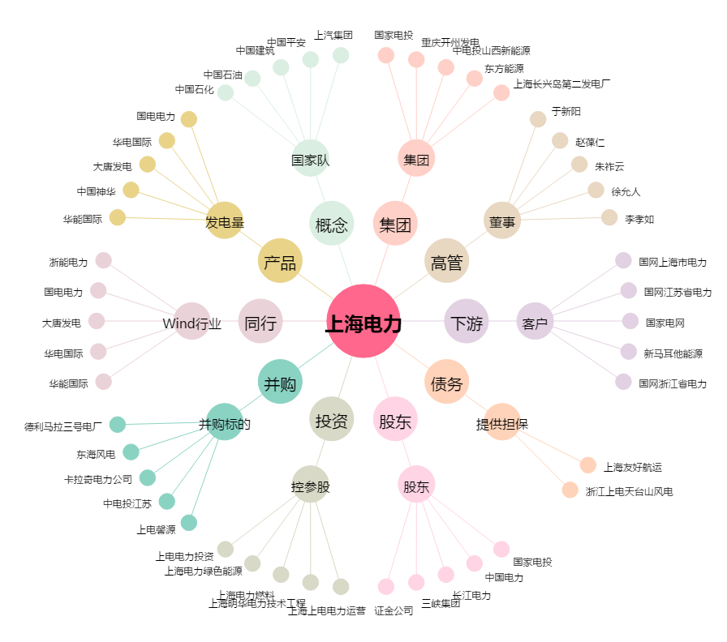
上海电力[600021.SH] - 关系概览图

